Баг-репорты
ID | Название БР | Приоритет | Предусловия | Шаги воспроизведения | Ожидаемый результат | Фактический результат | Окружение
YANROUTES-1 | Форма бронирования: некорректное изображение стрелки в кнопке возвращения к выбору типа транспорта | Желательный | 1. Перейти на тестовый стенд 2. Ввести в поле Откуда "Хамовнический вал, 18" 3. Ввести в поле Куда "Усачева, 3" 4. Выбрать режим "Свой" 5. Выбрать вид транспорта "Каршеринг" 6. Нажать на кнопку "Забронировать" | Посмотреть на кнопку возвращения к выбору типа транспорта в левом верхнем углу формы бронирования | Серый круг с белой стрелкой налево в центре - стрелка вида "<" | Стрелка вида "⬅" | Windows 10 Pro (22H2 | ОС 19045.6456 | x64) - Яндекс Браузер (26.3.3.884 (64-bit)) - 800х600 Windows 10 Pro (22H2 | ОС 19045.6456 | x64) - FireFox (149.0.2 (64-bit)) - 1920x1080 | 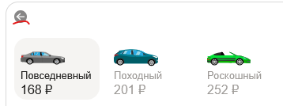
YANROUTES-2 | Форма выбора способа передвижения: иконка кнопки каршеринга меняется на иконку автомобиля при выборе | Желательный | 1. Перейти на тестовый стенд 2. Ввести в поле Откуда "Хамовнический вал, 18" 3. Ввести в поле Куда "Усачева, 3" 4. Выбрать режим "Свой" | 1. Нажать на кнопку каршеринга 2. Посмотреть на иконку кнопки | Иконка в виде квадрата со сглаженными углами, цвет тёмно-серый, серый и белый | Иконка в виде автомобиля, как у типа транспорта "Авто" | Windows 10 Pro (22H2 | ОС 19045.6456 | x64) - Яндекс Браузер (26.3.3.884 (64-bit)) - 800х600 Windows 10 Pro (22H2 | ОС 19045.6456 | x64) - FireFox (149.0.2 (64-bit)) - 1920x1080
YANROUTES-3 | Форма выбора способа передвижения: некорректное название типа транспорта "Драйв" вместо "Каршеринг" | Желательный | 1. Перейти на тестовый стенд 2. Ввести в поле Откуда "Хамовнический вал, 18" 3. Ввести в поле Куда "Усачева, 3" 4. Выбрать режим "Свой" | 1. Нажать на кнопку каршеринга 2. Посмотреть на название вида транспорта | Тип транспорта называется "Каршеринг" | Тип транспорта называется "Драйв" | Windows 10 Pro (22H2 | ОС 19045.6456 | x64) - Яндекс Браузер (26.3.3.884 (64-bit)) - 800х600 Windows 10 Pro (22H2 | ОС 19045.6456 | x64) - FireFox (149.0.2 (64-bit)) - 1920x1080 | 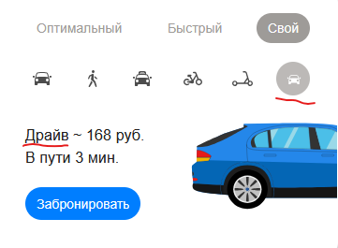
YANROUTES-4 | Формы выбора адресов "Откуда" и "Куда": плейсхолдеры обоих полей не исчезают при отсутствии фокуса | Стандартный | 1. Перейти на тестовый стенд | Посмотреть на поля "Откуда" и "Куда" | Плейсхолдеры полей не появляются без фокуса на них | Плейсхолдеры видны всегда, пересекаясь с названиями полей | Windows 10 Pro (22H2 | ОС 19045.6456 | x64) - FireFox (149.0.2 (64-bit)) - 1920x1080 | 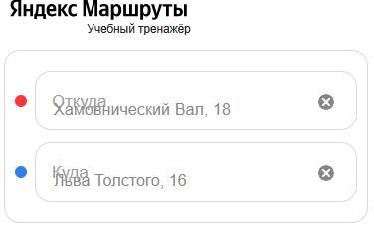
YANROUTES-5 | Форма бронирования/Тариф "Походный": отсутствует иконка идущего вправо человека | Стандартный | 1. Перейти на тестовый стенд 2. Ввести в поле Откуда "Хамовнический вал, 18" 3. Ввести в поле Куда "Усачева, 3" 4. Выбрать режим "Свой" 5. Выбрать вид транспорта "Каршеринг" 6. Нажать на кнопку "Забронировать" 7. Выбрать тариф "Походный" | Посмотреть на описание времени ожидания и времени пути | В строке перед временем ожидания и временем пути расположена серая иконка идущего направо человека | Иконка отсутствует | Windows 10 Pro (22H2 | ОС 19045.6456 | x64) - Яндекс Браузер (26.3.3.884 (64-bit)) - 800х600 Windows 10 Pro (22H2 | ОС 19045.6456 | x64) - FireFox (149.0.2 (64-bit)) - 1920x1080
YANROUTES-6 | Форма бронирования/Тариф "Походный": некорректное изображение автомобиля в блоке описания тарифа | Желательный | 1. Перейти на тестовый стенд 2. Ввести в поле Откуда "Хамовнический вал, 18" 3. Ввести в поле Куда "Усачева, 3" 4. Выбрать режим "Свой" 5. Выбрать вид транспорта "Каршеринг" 6. Нажать на кнопку "Забронировать" 7. Выбрать тариф "Походный" | Посмотреть на изображение автомобиля в центре формы | Изображение автомобиля - бирюзовая Kia Rio с багажом на крыше | Изображение автомобиля без багажа на крыше | Windows 10 Pro (22H2 | ОС 19045.6456 | x64) - Яндекс Браузер (26.3.3.884 (64-bit)) - 800х600 Windows 10 Pro (22H2 | ОС 19045.6456 | x64) - FireFox (149.0.2 (64-bit)) - 1920x1080 | 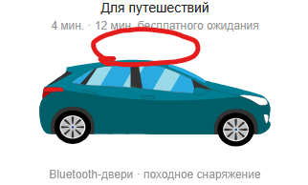
YANROUTES-7 | Поле "Права"/Тариф "Походный": отсутствует иконка стрелки в правой части поля | Желательный | 1. Перейти на тестовый стенд 2. Ввести в поле Откуда "Хамовнический вал, 18" 3. Ввести в поле Куда "Усачева, 3" 4. Выбрать режим "Свой" 5. Выбрать вид транспорта "Каршеринг" 6. Нажать на кнопку "Забронировать" 7. Выбрать тариф "Походный" | Найти поле прав на форме | Поле до заполнения - границы поля серые, в правом углу поля чёрная стрелка ">" направо | Стрелка отсутствует | Windows 10 Pro (22H2 | ОС 19045.6456 | x64) - Яндекс Браузер (26.3.3.884 (64-bit)) - 800х600 Windows 10 Pro (22H2 | ОС 19045.6456 | x64) - FireFox (149.0.2 (64-bit)) - 1920x1080
YANROUTES-8 | Поле "Способ оплаты"/Тариф "Походный": неккоректный цвет плейсхолдера незаполненного поля | Желательный | 1. Перейти на тестовый стенд 2. Ввести в поле Откуда "Хамовнический вал, 18" 3. Ввести в поле Куда "Усачева, 3" 4. Выбрать режим "Свой" 5. Выбрать вид транспорта "Каршеринг" 6. Нажать на кнопку "Забронировать" 7. Выбрать тариф "Походный" | Найти поле способа оплаты на форме | Плейсхолдер до заполнения - "Способ оплаты", цвет серый, шрифт обычный, выравнивание по левому краю | Плейсхолдер черного цвета | Windows 10 Pro (22H2 | ОС 19045.6456 | x64) - Яндекс Браузер (26.3.3.884 (64-bit)) - 800х600 Windows 10 Pro (22H2 | ОС 19045.6456 | x64) - FireFox (149.0.2 (64-bit)) - 1920x1080
YANROUTES-9 | Список требований к заказу/Тариф "Походный": некорректный шрифт текста заголовка списка | Желательный | 1. Перейти на тестовый стенд 2. Ввести в поле Откуда "Хамовнический вал, 18" 3. Ввести в поле Куда "Усачева, 3" 4. Выбрать режим "Свой" 5. Выбрать вид транспорта "Каршеринг" 6. Нажать на кнопку "Забронировать" 7. Выбрать тариф "Походный" | Найти список требований к заказу | Заголовок списка "Требования к заказу" - цвет серый, шрифт жирный, выравнивание по левому краю | Заголовок обычным, не жирным шрифтом | Windows 10 Pro (22H2 | ОС 19045.6456 | x64) - Яндекс Браузер (26.3.3.884 (64-bit)) - 800х600 Windows 10 Pro (22H2 | ОС 19045.6456 | x64) - FireFox (149.0.2 (64-bit)) - 1920x1080
YANROUTES-10 | Список требований к заказу/Тариф "Походный": некорректный текст гиперссылки перехода в роскошный режим | Желательный | 1. Перейти на тестовый стенд 2. Ввести в поле Откуда "Хамовнический вал, 18" 3. Ввести в поле Куда "Усачева, 3" 4. Выбрать режим "Свой" 5. Выбрать вид транспорта "Каршеринг" 6. Нажать на кнопку "Забронировать" 7. Выбрать тариф "Походный" | Найти гиперссылку перехода в роскошный режим в списке требований к заказу | Текст "Доступно в тарифе «Роскошный»" | Текст "В тариф "Роскошный"" | Windows 10 Pro (22H2 | ОС 19045.6456 | x64) - Яндекс Браузер (26.3.3.884 (64-bit)) - 800х600 Windows 10 Pro (22H2 | ОС 19045.6456 | x64) - FireFox (149.0.2 (64-bit)) - 1920x1080
YANROUTES-11 | Кнопка бронирования/Тариф "Походный": некорректный текст кнопки при заполненности всех обязательных полей, кроме прав | Желательный | 1. Перейти на тестовый стенд 2. Ввести в поле Откуда "Хамовнический вал, 18" 3. Ввести в поле Куда "Усачева, 3" 4. Выбрать режим "Свой" 5. Выбрать вид транспорта "Каршеринг" 6. Нажать на кнопку "Забронировать" 7. Выбрать тариф "Походный" | 1. Добавить карту 2. Посмотреть на текст кнопки бронирования | Текст - "Добавить права и забронировать Маршрут составит n км и займет m мин" | Текст - "Ввести права и забронировать Маршрут составит n км и займёт m мин" | Windows 10 Pro (22H2 | ОС 19045.6456 | x64) - Яндекс Браузер (26.3.3.884 (64-bit)) - 800х600 Windows 10 Pro (22H2 | ОС 19045.6456 | x64) - FireFox (149.0.2 (64-bit)) - 1920x1080 | 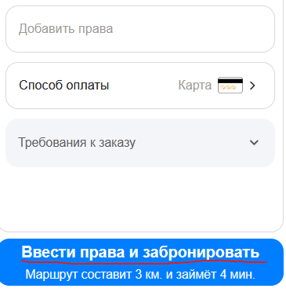
YANROUTES-12 | Форма бронирования/Тариф "Походный": при удалении адресов форма бронирования закрывается | Блокирующий | 1. Перейти на тестовый стенд 2. Ввести в поле Откуда "Хамовнический вал, 18" 3. Ввести в поле Куда "Усачева, 3" 4. Выбрать режим "Свой" 5. Выбрать вид транспорта "Каршеринг" 6. Нажать на кнопку "Забронировать" 7. Выбрать тариф "Походный" | Стереть адрес из поле "Откуда" или "Куда" | Форма бронирования не закрывается, цена поездки указывается за минуту | Форма бронирования закрывается | Windows 10 Pro (22H2 | ОС 19045.6456 | x64) - Яндекс Браузер (26.3.3.884 (64-bit)) - 800х600 Windows 10 Pro (22H2 | ОС 19045.6456 | x64) - FireFox (149.0.2 (64-bit)) - 1920x1080
YANROUTES-13 | Окно "Машина забронирована"/Тариф "Походный": некорректный шрифт текста заголовка | Желательный | 1. Перейти на тестовый стенд 2. Ввести в поле Откуда "Хамовнический вал, 18" 3. Ввести в поле Куда "Усачева, 3" 4. Выбрать режим "Свой" 5. Выбрать вид транспорта "Каршеринг" 6. Нажать на кнопку "Забронировать" 7. Выбрать тариф "Походный" 8. Добавить права 9. Добавить способ оплаты 10. Нажать на кнопку бронирования | Найти заголовок окна "Машина забронирована" | Заголовок "Машина забронирована" - цвет чёрный, шрифт жирный, расположен вверху окна, выравнивание по левому краю | Шрифт заголовка не жирный | Windows 10 Pro (22H2 | ОС 19045.6456 | x64) - Яндекс Браузер (26.3.3.884 (64-bit)) - 800х600 Windows 10 Pro (22H2 | ОС 19045.6456 | x64) - FireFox (149.0.2 (64-bit)) - 1920x1080
YANROUTES-14 | Окно "Машина забронирована"/Тариф "Походный": некорректное отображение кнопок стирания полей "Откуда" и "Куда" поверх окна | Стандартный | 1. Перейти на тестовый стенд 2. Ввести в поле Откуда "Хамовнический вал, 18" 3. Ввести в поле Куда "Усачева, 3" 4. Выбрать режим "Свой" 5. Выбрать вид транспорта "Каршеринг" 6. Нажать на кнопку "Забронировать" 7. Выбрать тариф "Походный" | 1. Добавить права 2. Добавить способ оплаты 3. Нажать на кнопку бронирования | Окно "Машина забронирована" отображается поверх всего остального интерфейса | Кнопки стирания адреса полей "Откуда" и "Куда" отображаются поверх окна "Машина забронирована" | Windows 10 Pro (22H2 | ОС 19045.6456 | x64) - Яндекс Браузер (26.3.3.884 (64-bit)) - 800х600 Windows 10 Pro (22H2 | ОС 19045.6456 | x64) - FireFox (149.0.2 (64-bit)) - 1920x1080 | 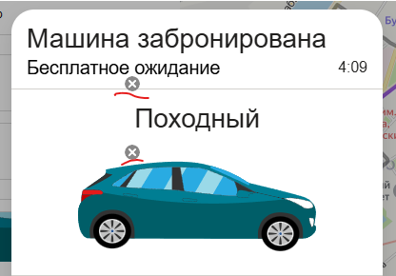
YANROUTES-15 | Окно "Машина забронирована"/Тариф "Походный": некорректное отображение названия и номера автомобиля | Блокирующий | 1. Перейти на тестовый стенд 2. Ввести в поле Откуда "Хамовнический вал, 18" 3. Ввести в поле Куда "Усачева, 3" 4. Выбрать режим "Свой" 5. Выбрать вид транспорта "Каршеринг" 6. Нажать на кнопку "Забронировать" 7. Выбрать тариф "Походный" 8. Добавить права 9. Добавить способ оплаты 10. Нажать на кнопку бронирования | Посмотреть на текст над изображением автомобиля | Текст - "Kia Rio - [номер автомобиля]", цвет чёрный, шрифт жирный, расположен под разделительной чертой, выравнивание по центру | Текст - "Походный" | Windows 10 Pro (22H2 | ОС 19045.6456 | x64) - Яндекс Браузер (26.3.3.884 (64-bit)) - 800х600 Windows 10 Pro (22H2 | ОС 19045.6456 | x64) - FireFox (149.0.2 (64-bit)) - 1920x1080 | 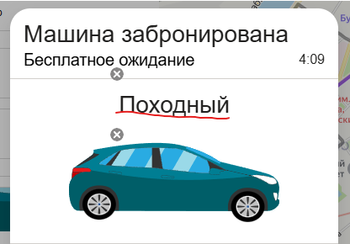
YANROUTES-16 | Окно "Машина забронирована"/Тариф "Походный": некорректное изображение автомобиля без багажа на крыше | Желательный | 1. Перейти на тестовый стенд 2. Ввести в поле Откуда "Хамовнический вал, 18" 3. Ввести в поле Куда "Усачева, 3" 4. Выбрать режим "Свой" 5. Выбрать вид транспорта "Каршеринг" 6. Нажать на кнопку "Забронировать" 7. Выбрать тариф "Походный" 8. Добавить права 9. Добавить способ оплаты 10. Нажать на кнопку бронирования | Посмотреть на изображение автомобиля в центре окна | Изображение автомобиля - бюрюзовая Kia Rio с багажом на крыше, расположена под названием и номером автмобиля, выравнивание по центру | Изображение автомобиля без багажа на крыше | Windows 10 Pro (22H2 | ОС 19045.6456 | x64) - Яндекс Браузер (26.3.3.884 (64-bit)) - 800х600 Windows 10 Pro (22H2 | ОС 19045.6456 | x64) - FireFox (149.0.2 (64-bit)) - 1920x1080 | 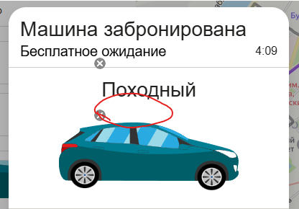
YANROUTES-17 | Окно "Машина забронирована"/Тариф "Походный": отсутствует разделительная черта в блоке информации о поездке | Желательный | 1. Перейти на тестовый стенд 2. Ввести в поле Откуда "Хамовнический вал, 18" 3. Ввести в поле Куда "Усачева, 3" 4. Выбрать режим "Свой" 5. Выбрать вид транспорта "Каршеринг" 6. Нажать на кнопку "Забронировать" 7. Выбрать тариф "Походный" 8. Добавить права 9. Добавить способ оплаты 10. Нажать на кнопку бронирования | Посмотреть на блок информации о поздке внизу окна | Разделительная черта - цвет серый, расположена под подписью "Адрес машины", справа не доходит до краев окна, слева кончается перед иконками | Разделительной черты нет | Windows 10 Pro (22H2 | ОС 19045.6456 | x64) - Яндекс Браузер (26.3.3.884 (64-bit)) - 800х600 Windows 10 Pro (22H2 | ОС 19045.6456 | x64) - FireFox (149.0.2 (64-bit)) - 1920x1080
YANROUTES-18 | Окно "Машина забронирована": не работает кнопка отмены заказа | Блокирующий | 1. Перейти на тестовый стенд 2. Ввести в поле Откуда "Хамовнический вал, 18" 3. Ввести в поле Куда "Усачева, 3" 4. Выбрать режим "Свой" 5. Выбрать вид транспорта "Каршеринг" 6. Нажать на кнопку "Забронировать" 7. Выбрать тариф"Походный" 8. Добавить права 9. Добавить способ оплаты 10. Нажать на кнопку бронирования | Нажать на кнопку отмены заказа | Открывается окно решения отмены заказа | Ничего не происходит | Windows 10 Pro (22H2 | ОС 19045.6456 | x64) - Яндекс Браузер (26.3.3.884 (64-bit)) - 800х600 Windows 10 Pro (22H2 | ОС 19045.6456 | x64) - FireFox (149.0.2 (64-bit)) - 1920x1080
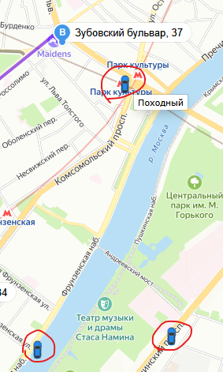
YANROUTES-19 | Карта маршрута/Тариф "Походный": не отображаются автомобили тарифов, кроме выбранного | Стандартный | 1. Перейти на тестовый стенд 2. Ввести в поле Откуда "Хамовнический вал, 18" 3. Ввести в поле Куда "Усачева, 3" 4. Выбрать режим "Свой" 5. Выбрать вид транспорта "Каршеринг" 6. Нажать на кнопку "Забронировать" 7. Выбрать тариф "Походный" | 1. Найти автомобили на карте маршрута 2. Навести мышкой на каждый из них, чтобы увидеть тариф | На карте отображаются автомобили всех тарифов | На карте отображаются только автомобили тарифа "Походный" | Windows 10 Pro (22H2 | ОС 19045.6456 | x64) - Яндекс Браузер (26.3.3.884 (64-bit)) - 800х600 Windows 10 Pro (22H2 | ОС 19045.6456 | x64) - FireFox (149.0.2 (64-bit)) - 1920x1080
YANROUTES-20 | Карта маршрута/Тариф "Походный": некорректное отображение иконок автомобилей на карте | Желательный | 1. Перейти на тестовый стенд 2. Ввести в поле Откуда "Хамовнический вал, 18" 3. Ввести в поле Куда "Усачева, 3" 4. Выбрать режим "Свой" 5. Выбрать вид транспорта "Каршеринг" 6. Нажать на кнопку "Забронировать" 7. Выбрать тариф "Походный" | Найти автомобили на карте маршрута | Автомобили повернуты в сторону, как они стоят в реальности | Все автомобили повёрнуты вверх | Windows 10 Pro (22H2 | ОС 19045.6456 | x64) - Яндекс Браузер (26.3.3.884 (64-bit)) - 800х600 Windows 10 Pro (22H2 | ОС 19045.6456 | x64) - FireFox (149.0.2 (64-bit)) - 1920x1080
YANROUTES-21 | Карта маршрута/Тариф "Походный": иконки автомобилей на карте не нажимаются | Стандартный | 1. Перейти на тестовый стенд 2. Ввести в поле Откуда "Хамовнический вал, 18" 3. Ввести в поле Куда "Усачева, 3" 4. Выбрать режим "Свой" 5. Выбрать вид транспорта "Каршеринг" 6. Нажать на кнопку "Забронировать" 7. Выбрать тариф "Походный" | 1. Найти автомобили на карте маршрута 2. Нажать на любой интересующий автомобиль | Сверху над автомобилем появляется чёрная плашка с маркой машины | Ничего не происходит | Windows 10 Pro (22H2 | ОС 19045.6456 | x64) - Яндекс Браузер (26.3.3.884 (64-bit)) - 800х600 Windows 10 Pro (22H2 | ОС 19045.6456 | x64) - FireFox (149.0.2 (64-bit)) - 1920x1080
YANROUTES-22 | Карта маршрута/Тариф "Походный": отсутствие чёрной плашки над ближайшим автомобилем на карте | Стандартный | 1. Перейти на тестовый стенд 2. Ввести в поле Откуда "Хамовнический вал, 18" 3. Ввести в поле Куда "Усачева, 3" 4. Выбрать режим "Свой" 5. Выбрать вид транспорта "Каршеринг" 6. Нажать на кнопку "Забронировать" 7. Выбрать тариф "Походный" | Найти автомобили на карте маршрута | Сверху над ближайшим автомобилем появляется чёрная плашка с маркой машины | Ничего не происходит | Windows 10 Pro (22H2 | ОС 19045.6456 | x64) - Яндекс Браузер (26.3.3.884 (64-bit)) - 800х600 Windows 10 Pro (22H2 | ОС 19045.6456 | x64) - FireFox (149.0.2 (64-bit)) - 1920x1080
YANROUTES-23 | Поле "Номер карты": пробелы в номере не расставляются автоматически | Желательный | 1. Перейти на тестовый стенд 2. Ввести в поле Откуда "Хамовнический вал, 18" 3. Ввести в поле Куда "Усачева, 3" 4. Выбрать режим "Свой" 5. Выбрать вид транспорта "Каршеринг" 6. Нажать на кнопку "Забронировать" 7. Выбрать тариф "Походный" 8. Нажать на поле "Способ оплаты" 9. Нажать "Добавить карту" | 1. Ввести в поле номера "123412341234" 2. Снять фокус с поля | Система автоматически добавляет пробелы в номере карты при снятии фокуса | Пробелы не появляются | Windows 10 Pro (22H2 | ОС 19045.6456 | x64) - FireFox (149.0.2 (64-bit)) - 1920x1080
YANROUTES-24 | Поле "Номер карты": отсутствие ограничения на длинну в 12 символов номера карты | Стандартный | 1. Перейти на тестовый стенд 2. Ввести в поле Откуда "Хамовнический вал, 18" 3. Ввести в поле Куда "Усачева, 3" 4. Выбрать режим "Свой" 5. Выбрать вид транспорта "Каршеринг" 6. Нажать на кнопку "Забронировать" 7. Выбрать тариф "Походный" 8. Нажать на поле "Способ оплаты" 9. Нажать "Добавить карту" | Ввести в поле номера "1234123412345" | Невозможно ввести номер карты длинной больше 12 символов | Можно вводить номер карты больше 12 символов, но номер считается невалидным | Windows 10 Pro (22H2 | ОС 19045.6456 | x64) - FireFox (149.0.2 (64-bit)) - 1920x1080
YANROUTES-25 | Поле "Номер карты": отсутствие ограничения на ввод букв в номер карты | Стандартный | 1. Перейти на тестовый стенд 2. Ввести в поле Откуда "Хамовнический вал, 18" 3. Ввести в поле Куда "Усачева, 3" 4. Выбрать режим "Свой" 5. Выбрать вид транспорта "Каршеринг" 6. Нажать на кнопку "Забронировать" 7. Выбрать тариф "Походный" 8. Нажать на поле "Способ оплаты" 9. Нажать "Добавить карту" | Ввести в поле номера "12341234123а" | Невозможно ввести в номер карты буквы | Можно вводить буквы в номер карты, но номер считается невалидным | Windows 10 Pro (22H2 | ОС 19045.6456 | x64) - FireFox (149.0.2 (64-bit)) - 1920x1080
YANROUTES-26 | Поле "Номер карты": отсутствие ограничения на ввод спецсимволов в номер карты | Стандартный | 1. Перейти на тестовый стенд 2. Ввести в поле Откуда "Хамовнический вал, 18" 3. Ввести в поле Куда "Усачева, 3" 4. Выбрать режим "Свой" 5. Выбрать вид транспорта "Каршеринг" 6. Нажать на кнопку "Забронировать" 7. Выбрать тариф "Походный" 8. Нажать на поле "Способ оплаты" 9. Нажать "Добавить карту" | Ввести в поле номера "12341234123&" | Невозможно ввести в номер карты спецсимволы | Можно вводить спецсимволы в номер карты, но номер считается невалидным | Windows 10 Pro (22H2 | ОС 19045.6456 | x64) - FireFox (149.0.2 (64-bit)) - 1920x1080
YANROUTES-27 | Поле "Номер карты": отсутствие ограничения на ввод математических символов в номер карты | Стандартный | 1. Перейти на тестовый стенд 2. Ввести в поле Откуда "Хамовнический вал, 18" 3. Ввести в поле Куда "Усачева, 3" 4. Выбрать режим "Свой" 5. Выбрать вид транспорта "Каршеринг" 6. Нажать на кнопку "Забронировать" 7. Выбрать тариф "Походный" 8. Нажать на поле "Способ оплаты" 9. Нажать "Добавить карту" | Ввести в поле номера "12341234123+" | Невозможно ввести в номер карты математические символы | Можно вводить математические символы в номер карты, но номер считается невалидным | Windows 10 Pro (22H2 | ОС 19045.6456 | x64) - FireFox (149.0.2 (64-bit)) - 1920x1080
YANROUTES-28 | Поле "Номер карты": отсутствие ограничения на ввод символов пунктуации в номер карты | Стандартный | 1. Перейти на тестовый стенд 2. Ввести в поле Откуда "Хамовнический вал, 18" 3. Ввести в поле Куда "Усачева, 3" 4. Выбрать режим "Свой" 5. Выбрать вид транспорта "Каршеринг" 6. Нажать на кнопку "Забронировать" 7. Выбрать тариф "Походный" 8. Нажать на поле "Способ оплаты" 9. Нажать "Добавить карту" | Ввести в поле номера "12341234123;" | Невозможно ввести в номер карты символы пунктуации | Можно вводить символы пунктуации в номер карты, но номер считается невалидным | Windows 10 Pro (22H2 | ОС 19045.6456 | x64) - FireFox (149.0.2 (64-bit)) - 1920x1080
YANROUTES-29 | Поле "Номер карты": отсутствие ограничения на ввод эмодзи в номер карты | Стандартный | 1. Перейти на тестовый стенд 2. Ввести в поле Откуда "Хамовнический вал, 18" 3. Ввести в поле Куда "Усачева, 3" 4. Выбрать режим "Свой" 5. Выбрать вид транспорта "Каршеринг" 6. Нажать на кнопку "Забронировать" 7. Выбрать тариф "Походный" 8. Нажать на поле "Способ оплаты" 9. Нажать "Добавить карту" | Ввести в поле номера "12341234123🤣" | Невозможно ввести в номер карты эмодзи | Можно вводить эмодзи в номер карты, но номер считается невалидным | Windows 10 Pro (22H2 | ОС 19045.6456 | x64) - FireFox (149.0.2 (64-bit)) - 1920x1080
YANROUTES-30 | Поле "Код карты": отсутствие ограничения на ввод значения 00 | Критический | 1. Перейти на тестовый стенд 2. Ввести в поле Откуда "Хамовнический вал, 18" 3. Ввести в поле Куда "Усачева, 3" 4. Выбрать режим "Свой" 5. Выбрать вид транспорта "Каршеринг" 6. Нажать на кнопку "Забронировать" 7. Выбрать тариф "Походный" 8. Нажать на поле "Способ оплаты" 9. Нажать "Добавить карту" | Ввести в поле кода "00" | Невозможно ввести "00" в код карты | Можно ввести "00" в код карты | Windows 10 Pro (22H2 | ОС 19045.6456 | x64) - FireFox (149.0.2 (64-bit)) - 1920x1080 | 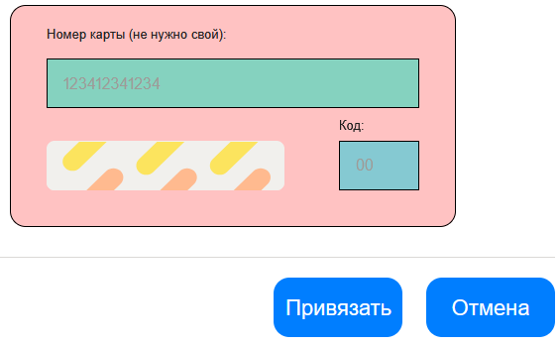
YANROUTES-31 | Поле "Код карты": отсутствие ограничения на длинну в 2 символа кода карты | Стандартный | 1. Перейти на тестовый стенд 2. Ввести в поле Откуда "Хамовнический вал, 18" 3. Ввести в поле Куда "Усачева, 3" 4. Выбрать режим "Свой" 5. Выбрать вид транспорта "Каршеринг" 6. Нажать на кнопку "Забронировать" 7. Выбрать тариф "Походный" 8. Нажать на поле "Способ оплаты" 9. Нажать "Добавить карту" | Ввести в поле кода "111" | Невозможно ввести код карты длинной больше 2 символов | Можно ввести код карты длинной больше 2 символов, но код считается невалидным | Windows 10 Pro (22H2 | ОС 19045.6456 | x64) - FireFox (149.0.2 (64-bit)) - 1920x1080
YANROUTES-32 | Поле "Код карты": отсутствие ограничения на ввод букв в код карты | Стандартный | 1. Перейти на тестовый стенд 2. Ввести в поле Откуда "Хамовнический вал, 18" 3. Ввести в поле Куда "Усачева, 3" 4. Выбрать режим "Свой" 5. Выбрать вид транспорта "Каршеринг" 6. Нажать на кнопку "Забронировать" 7. Выбрать тариф "Походный" 8. Нажать на поле "Способ оплаты" 9. Нажать "Добавить карту" | Ввести в поле кода "1а" | Невозможно ввести в код карты буквы | Можно вводить буквы в код карты, но код считается невалидным | Windows 10 Pro (22H2 | ОС 19045.6456 | x64) - FireFox (149.0.2 (64-bit)) - 1920x1080 | 
YANROUTES-33 | Поле "Код карты": отсутствие ограничения на ввод спецсимволов в код карты | Стандартный | 1. Перейти на тестовый стенд 2. Ввести в поле Откуда "Хамовнический вал, 18" 3. Ввести в поле Куда "Усачева, 3" 4. Выбрать режим "Свой" 5. Выбрать вид транспорта "Каршеринг" 6. Нажать на кнопку "Забронировать" 7. Выбрать тариф "Походный" 8. Нажать на поле "Способ оплаты" 9. Нажать "Добавить карту" | Ввести в поле кода "1&" | Невозможно ввести в код карты спецсимволы | Можно вводить спецсимволы в код карты, но код считается невалидным | Windows 10 Pro (22H2 | ОС 19045.6456 | x64) - FireFox (149.0.2 (64-bit)) - 1920x1080 | 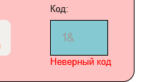
YANROUTES-34 | Поле "Код карты": отсутствие ограничения на ввод математических символов в код карты | Стандартный | 1. Перейти на тестовый стенд 2. Ввести в поле Откуда "Хамовнический вал, 18" 3. Ввести в поле Куда "Усачева, 3" 4. Выбрать режим "Свой" 5. Выбрать вид транспорта "Каршеринг" 6. Нажать на кнопку "Забронировать" 7. Выбрать тариф "Походный" 8. Нажать на поле "Способ оплаты" 9. Нажать "Добавить карту" | Ввести в поле кода "1+" | Невозможно ввести в код карты математические символы | Можно вводить математические символы в код карты, но код считается невалидным | Windows 10 Pro (22H2 | ОС 19045.6456 | x64) - FireFox (149.0.2 (64-bit)) - 1920x1080 | 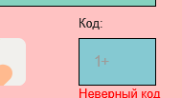
YANROUTES-35 | Поле "Код карты": отсутствие ограничения на ввод символов пунктуации в код карты | Стандартный | 1. Перейти на тестовый стенд 2. Ввести в поле Откуда "Хамовнический вал, 18" 3. Ввести в поле Куда "Усачева, 3" 4. Выбрать режим "Свой" 5. Выбрать вид транспорта "Каршеринг" 6. Нажать на кнопку "Забронировать" 7. Выбрать тариф "Походный" 8. Нажать на поле "Способ оплаты" 9. Нажать "Добавить карту" | Ввести в поле кода "1;" | Невозможно ввести в код карты символы пунктуации | Можно вводить символы пунктуации в код карты, но код считается невалидным | Windows 10 Pro (22H2 | ОС 19045.6456 | x64) - FireFox (149.0.2 (64-bit)) - 1920x1080 | 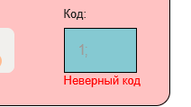
YANROUTES-36 | Поле "Код карты": отсутствие ограничения на ввод эмодзи в код карты | Стандартный | 1. Перейти на тестовый стенд 2. Ввести в поле Откуда "Хамовнический вал, 18" 3. Ввести в поле Куда "Усачева, 3" 4. Выбрать режим "Свой" 5. Выбрать вид транспорта "Каршеринг" 6. Нажать на кнопку "Забронировать" 7. Выбрать тариф "Походный" 8. Нажать на поле "Способ оплаты" 9. Нажать "Добавить карту" | Ввести в поле кода "1🤣" | Невозможно ввести в код карты эмодзи | Можно вводить эмодзи в код карты, но код считается невалидным | Windows 10 Pro (22H2 | ОС 19045.6456 | x64) - FireFox (149.0.2 (64-bit)) - 1920x1080
YANROUTES-37 | Окно "Способ оплаты": отсутствие отображения последних четырёх цифр номера у добавленных карт | Критический | 1. Перейти на тестовый стенд 2. Ввести в поле Откуда "Хамовнический вал, 18" 3. Ввести в поле Куда "Усачева, 3" 4. Выбрать режим "Свой" 5. Выбрать вид транспорта "Каршеринг" 6. Нажать на кнопку "Забронировать" 7. Выбрать тариф "Походный" 8. Добавить карту | 1. Открыть окно "Способ оплаты" 2. Посмотреть на добавленную карту | У добавленных карт отображаются последние четыре цифры номера | Последние четыре цифры не показываются | 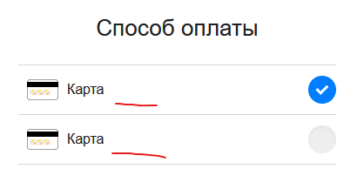 Windows 10 Pro (22H2 | ОС 19045.6456 | x64) - FireFox (149.0.2 (64-bit)) - 1920x1080
YANROUTES-38 | Кнопка бронирования: отсутствие реакции при нажатии на кнопку при заполненности всех обязательных полей, кроме прав | Стандартный | 1. Перейти на тестовый стенд 2. Ввести в поле Откуда "Хамовнический вал, 18" 3. Ввести в поле Куда "Усачева, 3" 4. Выбрать режим "Свой" 5. Выбрать вид транспорта "Каршеринг" 6. Нажать на кнопку "Забронировать" 7. Выбрать тариф "Походный" | 1. Добавить карту 2. Нажать на кнопку бронирования | При нажатии на кнопку открывается окно "Добавление прав" | Ничего не происходит | Windows 10 Pro (22H2 | ОС 19045.6456 | x64) - FireFox (149.0.2 (64-bit)) - 1920x1080
YANROUTES-39 | Кнопка бронирования: вместо окна способа оплаты автомобиль бронируется при заполнении всех обязательных полей формы бронирования, кроме способа оплаты | Критический | 1. Перейти на тестовый стенд 2. Ввести в поле Откуда "Хамовнический вал, 18" 3. Ввести в поле Куда "Усачева, 3" 4. Выбрать режим "Свой" 5. Выбрать вид транспорта "Каршеринг" 6. Нажать на кнопку "Забронировать" 7. Выбрать тариф "Походный" | 1. Добавить права 2. Нажать на кнопку бронирования | При нажатии на кнопку открывается окно "Добавление карты" | Открывается окно "Машина забронирована" | Windows 10 Pro (22H2 | ОС 19045.6456 | x64) - FireFox (149.0.2 (64-bit)) - 1920x1080
YANROUTES-40 | Окно "Способ оплаты": создание дубликатов карт | Стандартный | 1. Перейти на тестовый стенд 2. Ввести в поле Откуда "Хамовнический вал, 18" 3. Ввести в поле Куда "Усачева, 3" 4. Выбрать режим "Свой" 5. Выбрать вид транспорта "Каршеринг" 6. Нажать на кнопку "Забронировать" 7. Выбрать тариф "Походный" | 1. Добавить карту 2. Добавить вторую карту с такими же данными | В окне "Способ оплаты" новой карты не появляется, т.к. это дубликат | В окне "Способ оплаты" появляется дубликат карты | Windows 10 Pro (22H2 | ОС 19045.6456 | x64) - FireFox (149.0.2 (64-bit)) - 1920x1080
YANROUTES-41 | Поле "Права"/Тариф "Походный": отсутствует иконка галочки при успешной верификации прав в правой части поля | Желательный | 1. Перейти на тестовый стенд 2. Ввести в поле Откуда "Хамовнический вал, 18" 3. Ввести в поле Куда "Усачева, 3" 4. Выбрать режим "Свой" 5. Выбрать вид транспорта "Каршеринг" 6. Нажать на кнопку "Забронировать" 7. Выбрать тариф "Походный" | 1. Добавить валидные права 2. Посмотреть на поле "Права" | Успешная верификация - границы поля зелёные, в правом углу поля зелёная галочка | Зелёная галочка отсутствует | Windows 10 Pro (22H2 | ОС 19045.6456 | x64) - Яндекс Браузер (26.3.3.884 (64-bit)) - 800х600 Windows 10 Pro (22H2 | ОС 19045.6456 | x64) - FireFox (149.0.2 (64-bit)) - 1920x1080

